Sheet1
三亚市城市建筑垃圾处置企业名单
公司名称 | 三亚瑞泽再生资源利用有限公司 |  |  |  | 三亚洁城再生资源利用有限公司 |  |  |  |  | 三亚洁棠再生资源利用有限公司
公司地址 | 三亚市天涯区水蛟路南岛农场14队 |  |  |  | 三亚市天涯区水蛟路与光环路交叉口向西280米 |  |  |  |  | 三亚市海棠区升昌村海棠湾建筑垃圾资源化处理厂

联系人 | 徐世杰 18976010505 |  |  |  | 易海13398989060 昌文 17756447853 |  |  |  |  | 高先生18612728120，张先生13935130528
建筑 垃圾 处置 信息 | 类型 | 图片示例 | 收费标准 | 备注 | 类型 |  | 图片示例 | 收费标准 | 备注 | 类型 |  | 图片示例 | 收费标准 | 备注
 | 拆除垃圾 |  | 暂不收费 | 在各类建（构）筑物拆除过程中产生的废混凝土、废砖瓦石、废砌块等。 | 装修垃圾 |  |  | 125元/立方 |  | 工程渣土 | 红砖、砖渣 |  | 67元/立方
 |  |  |  |  | 拆除垃圾 | 红砖、砖渣 |  | 67元/立方 |  |  | 地板砖、水泥块渣 |  | 50元/方
 |  |  |  |  |  | 地板砖、水泥块渣 |  | 50元/立方
 |  |  |  |  |  |  |  |  |  |  | 纯混凝土块 |  | 20元/方
 |  |  |  |  |  | 纯水泥块 |  | 免费处置 |  | 装修垃圾 |  |  | 125元/立方
 | 施工垃圾 | 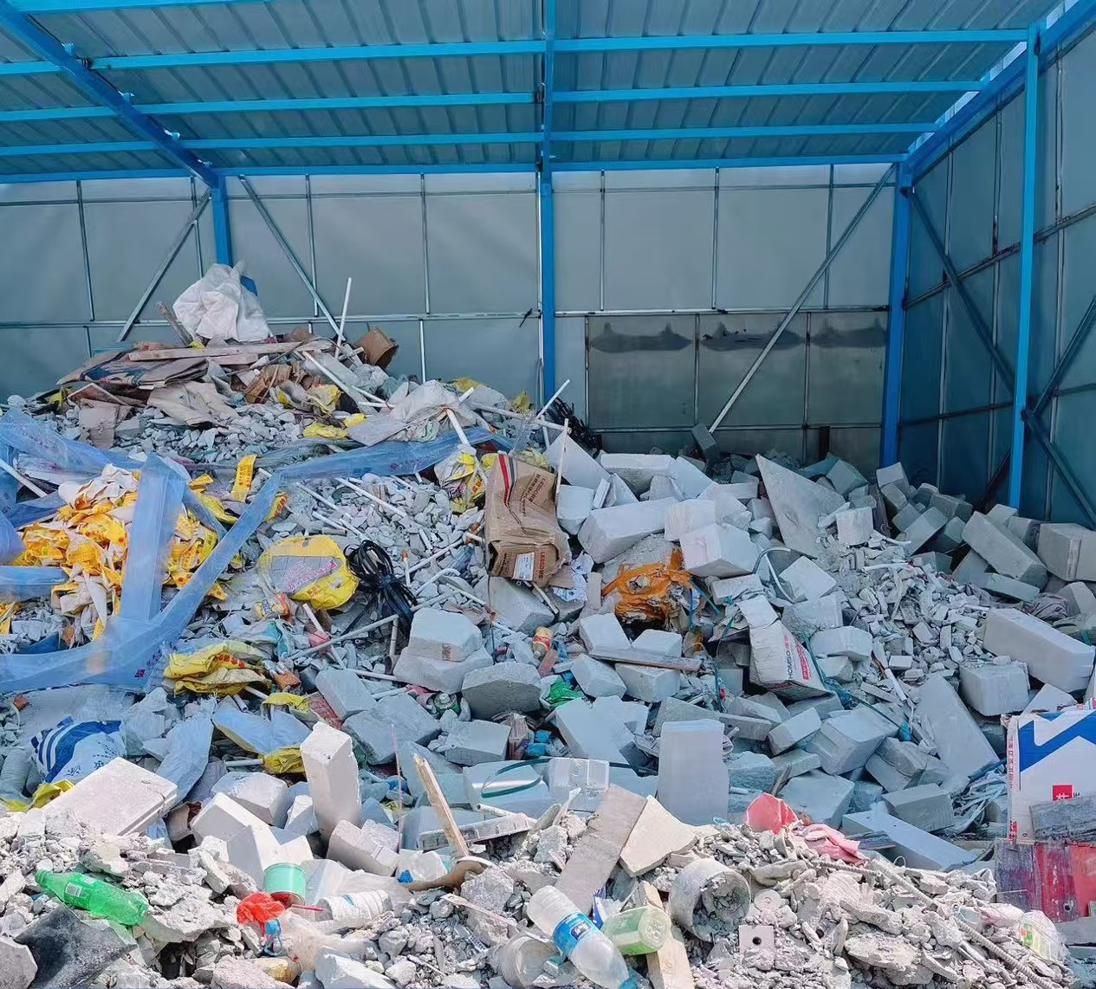 | 暂不收费 | 在各类建（构）筑物建设过程中产生的废混凝土、废钢筋、废砖石等。
 |  |  |  |  | 混装未分拣 |  |  | 140元/立方 |  | 混装未分拣 |  |  | 140元/吨 | 未按要求对产生的垃圾分类、分装。混在一起送过来的

处置要求 | 建筑垃圾中禁止混合生活垃圾、医疗垃圾、废竹木、废塑料（可燃物品以及泥巴）等非建筑垃圾。 |  |  |  | / |  |  |  |  | /
运输车辆是否可挂靠申报运输核准资质 | 暂不提供车辆挂靠服务 |  |  |  | 暂不提供车辆挂靠服务 |  |  |  |  | 暂不提供车辆挂靠服务

公司名称 | 三亚科城再生资源有限公司 |  |  |  | 三亚东忠再生资源有限公司 |  |  |  |  | 三亚毅呈再生资源有限公司
公司地址 | 三亚市崖州区三公里村祥龙路与祥凤路交叉口北400米 |  |  |  | 三亚市天涯区凤凰镇南岭队 |  |  |  |  | 师部农场路128号
 |  |  |  |  |  |  |  |  |  | 吉阳区衡大驾校旁
联系人 | 王腾 13876583098 李冬琴 18580131056 |  |  |  | 符强 18689839112 |  |  |  |  | 戴后强 18876807779，13907686534（微信同号）
建筑 垃圾 处置 信息 | 类型 | 图片示例 | 收费标准 | 备注 | 类型 |  | 图片事例 | 收费标准 | 备注 | 类型 |  | 图片示例 | 收费标准 | 备注
 | 装修垃圾 |  | 140元/立方 | 在各类建（构）筑物装修过程中产生的建筑垃圾。主要由碎瓷砖、碎玻璃、管材、电线、石膏板材、废砂浆、废腻子等组成 | 拆除垃圾 | 红砖、砖渣 |  | 70元/立方 | 在各类建（构）筑物拆除过程中产生的废混凝土、废砖瓦石、废砌块等。 | 工程渣土 |  |  | 8元/吨
 | 拆除垃圾 |  | 50元/立方 | 在各类建（构）筑物拆除过程中产生的废混凝土、废砖瓦石、废砌块等。 |  | 地板砖、水泥块渣 |  | 55元/立方 |  | 工程泥浆 |  |  | 120元/吨
 | 工程渣土 |  | 15元/吨 | 新建、改建、扩建和拆除各类建筑物、构筑物、管网等建筑工程及市政工程施工过程中进行开挖、掘进、削坡、平整等所产生的弃土 |  | 纯水泥块 |  | 20元/立方 |  | 装修垃圾 |  |  | 75元/立方
 | 混装未分拣 |  | 120元/立方 | 在各类建（构）筑物建设过程中产生的建筑垃圾。主要由渣土、废混凝土、废钢筋、废砖石、塑料制品、玻璃、管材、编织袋等组成。 | 工程渣土（收储） |  |  | 15元/立方 | 新建、改建、扩建和拆除各类建筑物、构筑物、管网等建筑工程及市政工程施工过程中进行开挖、掘进、削坡、平整等所产生的弃土 | 建筑垃圾 |  |  | 30元/立方 | 指拆除、破除路面等过程中产生的砖块、混凝土块、瓷砖、水泥砖
 |  |  |  |  |  |  |  |  |  | 混装未分拣 |  |  | 125/立方 | 未按要求对产生的垃圾分类、分装。混在一起送过来的
处置要求 | / |  |  |  | / |  |  |  |  | /
运输车辆是否可挂靠申报运输核准资质 | 暂不提供车辆挂靠服务 |  |  |  | 暂不提供车辆挂靠服务 |  |  |  |  | 暂不提供车辆挂靠服务

